Format NVI
FORMAT voor het stellen van vragen Nota van Inlichtingen (NVI)

Behorende bij de aanbesteding van de RAW-bestek 'Wijkonderhoud 2023-2024', gemeente Goes
Kenmerk: 23-002
 |  |  |  | 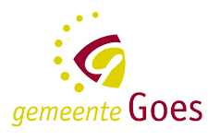
Vraag no. | Deel van het Aanbestedingsdocument of bijlagen (maak selectie) | Hoofdstuk, Paginanummer of Formuliernummer (vul nummer in) | Vraag (vrije tekst) | Antwoord (door gemeente in te vullen)
1
2
3
4
5
6
7
8
9
10
11
12
13
14
15
16
17
18
19
20

